将来の財政負担額比率
 | 37. 将来の財政負担額比率

 | 時点 2019(R1)年度（毎年） |  |  |  |  |  |  | 平 均 値 |  |  |  | 72.6
 | 単位 ％ |  |  |  |  |  |  | 標準偏差 |  |  |  | 36.1
 | 市町村名 | 指標 | 順位 |  | #REF! | 備考 | 市町村名 | 指標 | 順位 |  | #REF! | 備考

 | 市町村平均 | 72.6 |  | － |  |  | 八街市 | 85.4 |  | 18
 | 千葉市 | 188.4 |  | 1 |  |  | 印西市 | 12.6 |  | 53
 | 銚子市 | 121.6 |  | 5 |  |  | 白井市 | 125.6 |  | 4
 | 市川市 | 21.6 |  | 49 |  |  | 富里市 | 95.6 |  | 11
 | 船橋市 | 98.6 |  | 9 |  |  | 南房総市 | 10.7 |  | 54
 | 館山市 | 80.3 |  | 21 |  |  | 匝瑳市 | 72.5 |  | 28
 | 木更津市 | 87.7 |  | 16 |  |  | 香取市 | 93.5 |  | 12
 | 松戸市 | 72.7 |  | 25 |  |  | 山武市 | 19.8 |  | 50
 | 野田市 | 98.2 |  | 10 |  |  | いすみ市 | 68.2 |  | 30
 | 茂原市 | 130.2 |  | 3 |  |  | 大網白里市 | 90.9 |  | 14
 | 成田市 | 79.5 |  | 23 |  |  | 酒々井町 | 55.1 |  | 41
 | 佐倉市 | 55.6 |  | 40 |  |  | 栄町 | 77.7 |  | 24
 | 東金市 | 88.8 |  | 15 |  |  | 神崎町 | 16.1 |  | 51
 | 旭市 | 50.3 |  | 43 |  |  | 多古町 | 24.8 |  | 48
 | 習志野市 | 80.2 |  | 22 |  |  | 東庄町 | 57.0 |  | 38
 | 柏市 | 63.8 |  | 33 |  |  | 九十九里町 | 83.6 |  | 19
 | 勝浦市 | 72.6 |  | 26 |  |  | 芝山町 | 14.4 |  | 52
 | 市原市 | 36.9 |  | 45 |  |  | 横芝光町 | 82.2 |  | 20
 | 流山市 | 92.1 |  | 13 |  |  | 一宮町 | 60.0 |  | 34
 | 八千代市 | 101.9 |  | 8 |  |  | 睦沢町 | 67.3 |  | 32
 | 我孫子市 | 111.3 |  | 6 |  |  | 長生村 | 36.9 |  | 45
 | 鴨川市 | 176.2 |  | 2 |  |  | 白子町 | 55.8 |  | 39
 | 鎌ケ谷市 | 107.2 |  | 7 |  |  | 長柄町 | 39.0 |  | 44
 | 君津市 | 58.0 |  | 37 |  |  | 長南町 | 55.0 |  | 42
 | 富津市 | 87.4 |  | 17 |  |  | 大多喜町 | 31.5 |  | 47
 | 浦安市 | 72.6 |  | 26 |  |  | 御宿町 | 67.8 |  | 31
 | 四街道市 | 58.3 |  | 35 |  |  | 鋸南町 | 72.2 |  | 29
 | 袖ケ浦市 | 58.1 |  | 36

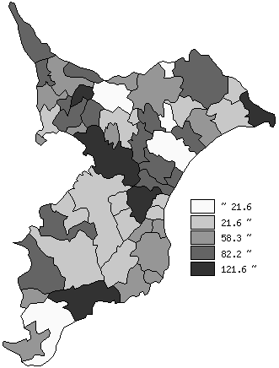
 | 市町村平均の推移
平成27年度 | 71.1
平成28年度 | 72.2
平成29年度 | 71.2
平成30年度 | 72.3
令和元年度 | 72.6

《備 考》 ・資料出所 総務省「市町村別決算状況調」 ・算出方法 (地方債現在高＋債務負担行為額(翌年度以降支出予定額)－積立金現在高) ÷歳入総額

